BOM
Cost unitari dels components de la placa
Descripció | Ref | Package | Datasheet | Proveïdor | Preu Unitari | Unitats | Preu x10* | Preu x50* | Preu x1.000** | Preu x20.000** |  | Enviament ràpid* | Enviament lent**
Microcontrolador PIC24 (16-bit) | U20 | SOIC-28W | Datasheet | Mouser | 5.86€ | 1x | 55.67€ | 268.00€ | 4,870.00€ | 97,400.00€
Mòdul RF Receptor | XY-MK-5V | - | Datasheet | Digikey | 4.95€ | 1x | 42.93€ | 203.06€ | 3,291.15€ | 65,823.00€
Sensor Capacitiu (Combustible) | U6 | QFN-16 | Datasheet | Mouser | 5.38€ | 1x | 51.60€ | 236.00€ | 4,150.00€ | 76,800.00€
Relé SPST-NO (6A) | K1, K2 | Vertical THT | Datasheet | Digikey | 1.49€ | 2x | 26.14€ | 116.46€ | 2,074.34€ | 38,251.60€
MOSFET N-Channel | Q1, Q2 | TO-220F-3 | Datasheet | Digikey | 1.29€ | 2x | 25.80€ | 54.19€ | 708.10€ | 11,925.20€
Regulador Step-Down 12V | U1 | TO-263-5 | Datasheet | Digikey | 6.18€ | 1x | 47.63€ | 208.64€ | 3,664.91€ | 71,617.00€
Regulador LDO 3.3V | U2 | TO-252-3 | Datasheet | Digikey | 1.15€ | 1x | 8.40€ | 37.58€ | 590.36€ | 10,627.60€
Transceptor CAN | U3 | SOIC-8 | Datasheet | Digikey | 1.94€ | 1x | 13.96€ | 63.70€ | 1,040.28€ | 18,885.00€
Driver RS232 | U4 | SOIC-16 | Datasheet | Digikey | 1.91€ | 1x | 13.96€ | 63.70€ | 1,040.28€ | 18,885.00€
Díode Rectificador (Flyback) | D_p_bomba1, 2 | DO-41 THT | Datasheet | Digikey | 0.18€ | 2x | 2.18€ | 6.71€ | 75.94€ | 904.00€
Díode Schottky (DCDC) | D_schottky1 | D_SMA | Datasheet | Digikey | 0.88€ | 1x | 5.46€ | 26.95€ | 246.60€ | 3,661.40€
Díode Zener 14V | D_Zener1 | D_SOD-123 | Datasheet | Digikey | 0.17€ | 1x | 1.03€ | 5.10€ | 40.80€ | 542.64€
Díode Protecció (MBR0520) | D_Proteccio1 | D_SOD-123 | Datasheet | Digikey | 0.12€ | 1x | 0.71€ | 3.55€ | 27.79€ | 362.32€
Cristall de Quars | Y1 | SMD 5032-2 | Datasheet | Digikey | 0.59€ | 1x | 5.15€ | 23.34€ | 383.99€ | 6,675.20€
Pulsadors (Slide/DIP) | SW1, SW2, SW3 | SMD DIP | Datasheet | Digikey | 0.95€ | 3x | 22.21€ | 98.99€ | 1,512.96€ | 28,837.20€
Connector DB9 (RS232) | J1, J2 | DSUB-9 | Datahseet | Mouser | 23.48€ | 2x | 399.20€ | 1,529.00€ | 30,580.00€ | 611,600.00€
Connectors Bomba/Tancament | J4, B1, T1 | Pin 1x02 | Datasheet | Digikey | 0.11€ | 3x | 2.30€ | 8.70€ | 159.09€ | 3,181.80€
Connector Prog. PIC (ICSP) | J3 | Pin 1x05 | Datasheet | Digikey | 0.22€ | 1x | 1.91€ | 6.67€ | 116.05€ | 2,292.20€
Connector Prog. Sensor (BKGD) | J5 | Pin 1x04 | Datasheet | Digikey | 0.16€ | 1x | 1.40€ | 4.86€ | 84.86€ | 1,676.00€
Inductor 33uH (DCDC) | L_DCDC1 | SRP7028A | Datasheet | Digikey | 0.94€ | 1x | 7.69€ | 33.55€ | 520.26€ | 8,459.60€
Inductor 18uH (Filtre) | L1 | L_0805 | Datasheet | Digikey | 0.11€ | 1x | 0.88€ | 4.40€ | 59.79€ | 909.60€
Ferrite Bead | FB1 | L_1812 | Datasheet | Digikey | 0.25€ | 1x | 2.41€ | 11.13€ | 185.21€ | 3,704.20€
Condensador 680uF | Cin_DCDC1 | Radial D10mm | Datasheet | Digikey | 0.93€ | 1x | 5.93€ | 22.56€ | 304.45€ | 5,185.60€
Condensador 220uF | Cout_DCDC1 | Radial D10mm | Datasheet | Digikey | 0.61€ | 1x | 3.83€ | 14.35€ | 187.07€ | 3,130.20€
Preu unitari i Unitats
Condensador 100uF | Cout_reg1 | Radial D5mm | Datasheet | Digikey | 0.33€ | 1x | 2.04€ | 7.48€ | 92.82€ | 1,511.40€
Condensadors 10uF | C7, Cin_reg1 | C_0805 | Datasheet | Digikey | 0.14€ | 2x | 1.52€ | 4.64€ | 62.60€ | 855.76€
Condensadors 100nF | C1-C9, C32-33 | C_0805 | Datasheet | Digikey | 0.08€ | 10x | 1.85€ | 6.63€ | 90.16€ | 1,372.00€
Condensadors 22p | C10, C11 | C_0805 | Datasheet | Digikey | 0.08€ | 3x | 1.02€ | 2.93€ | 2.93€ | 436.80€
Condensador 33p | C20 | C_0805 | Datasheet | Digikey | 1.04€ | 1x | 6.77€ | 26.64€ | 390.49€ | 6,783.20€
Resistència 10k | R1-R21 (varies) | R_0805 | Datasheet | Digikey | 0.08€ | 6x | 0.79€ | 2.52€ | 177.00€ | 354.00€
Resistència 4.7k | R3, R4 | R_0805 | Datasheet | Digikey | 0.08€ | 2x | 1.18€ | 4.94€ | 41.08€ | 1,300.80€ |  |  |  |  |  | Aquest gràfic es veu fatal degut a que la difernecia passa de 10 plaques a 20.000 fa que no quedi bé
Resistència 220 | R22, R23 | R_0805 | Datasheet | Digikey | 0.16€ | 2x | 1.64€ | 4.67€ | 31.00€ | 813.20€
Resistència 120 (CAN) | R_CAN1 | R_0805 | Datasheet | Digikey | 0.08€ | 1x | 0.33€ | 1.03€ | 9.87€ | 125.80€
PREU TOTAL |  |  |  |  |  |  | 765.52€ | 3,112.67€ | 56,812.23€ | 1,104,889.32€
PREU TOTAL UNITARI [ preu dels components de la placa / placa ] |  |  |  |  |  |  | 76.55€ | 62.25€ | 56.81€ | 55.24€

 |  |  |  |  |  |  |  |  |  |  | Unitats | 10 | 50 | 1000 | 20000
 |  |  |  |  |  |  |  |  |  |  | Preu unitari | 76 | 62 | 56 | 55

PCB
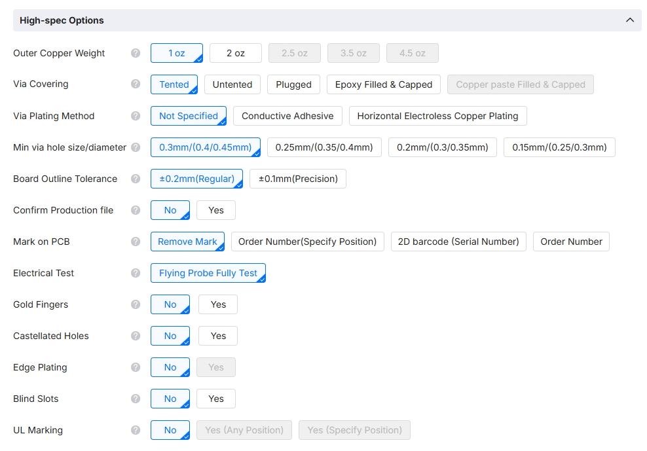
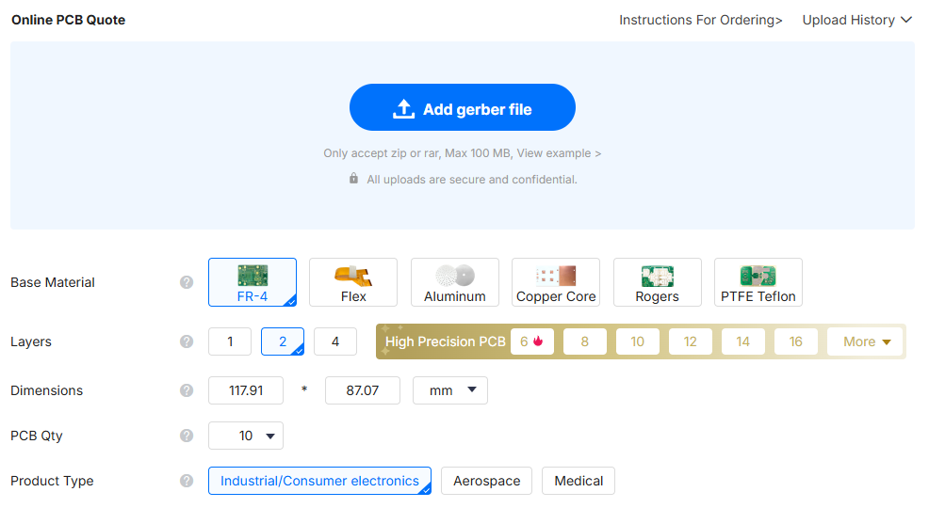
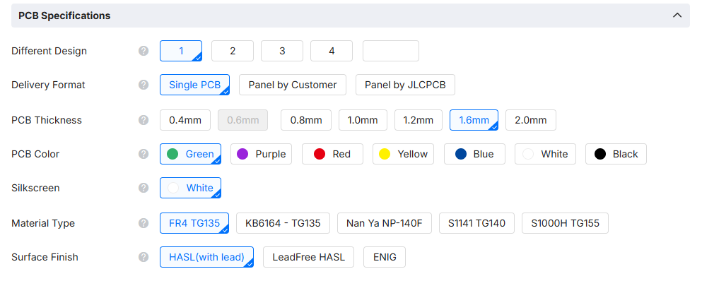
Unitats | x10* | x50* | x1.000** | x20.000** | Enviament ràpid* | Enviament lent**
Preu | 28.99€ | 56.27€ | 450.95€ | 8826.04€ |  |  | PCB ESPECIFICACIONS
Especificacions de muntatge | Stencils top i bottom Enviament 2-3 dies | Stencils top i bottom Enviament 2-3 dies | No stencils Panel by jlcpcb PCBA top i bottom | No stencils Panel by jlcpcb PCBA top i bottom
Preu/ut. | 2.90€/unitat | 1.13€/unitat | 0.45€/unitat | 0,44€/unitat
Cost unitari de la placa

 | 2.9 | 1.13 | 0.45 | 0.44

